关系图
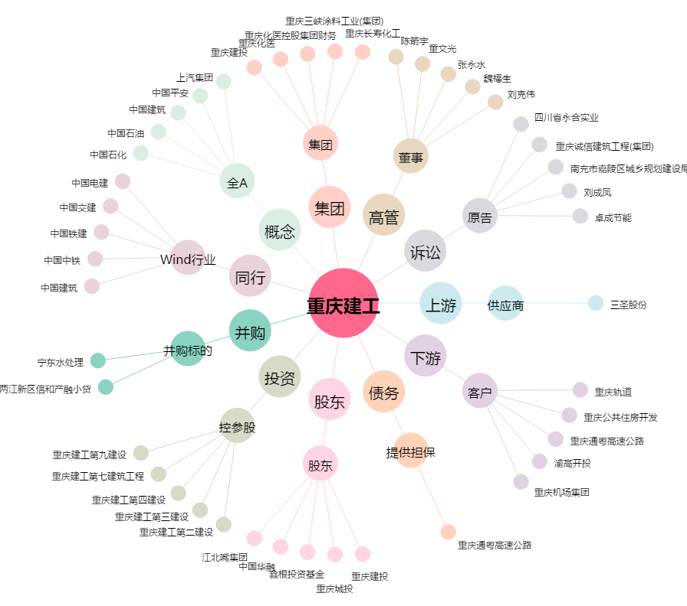
重庆建工[600939.SH] - 关系概览图

